Tablas de datos adicionales
Project Level | Naturaleza | Tipo | Fase | Area 1 | Area 2 | Categoría | Estado Plan | Tipo (Plan Control) | RBS-Name | ICMM Principles | Main Criteria | Estado Control | Tipo de control | Palancas estrategicas |  |  | PPTO | Area | Responsable | Correo principal | Correo de equipo | Contador EST | Contador OPR | Contador PRC | Contador general | ID Riesgo
Proyecto | Negocio | N | Identificación | Gerencia general Marcobre | Gerencia general Marcobre | Presupuesto | No iniciado | CO | R0100-Gestión de proyectos | P1: Prácticas éticas de negocios | Seguridad y Salud | Implementado | Preventivo | 01 Ramp Up Exitoso | Estratégico | EST | En elaboración de alcance | Gerencia general Marcobre | Luis Arguelles | LUIS.ARGUELLESM@MARCOBRE.COM |  | 44 | 94 | 199 | 2303 | 287
Operación | Ejecución | P | Selección | Administración y Finanzas | Administración y Finanzas | Comercial | En Proceso | PA | R0101-Integración | P2: Proceso de toma de decisiones | Financiero | Parcialmente implementado | Mitigante | 02 Full Potential | Operativo | OPE | En Solicitud | Administración y Finanzas | Gabriel Ayllón | GABRIEL.AYLLON@MARCOBRE.COM | rosa.sardon@marcobre.com;johan.pena@marcobre.com;marco.yacarini@marcobre.com;
 | Operación |  | Definición | Legal | Asuntos Corporativos | Comisionamiento | Completo |  | R0102-Estimaciones, supuestos y restricciones | P3: Derechos humanos | Cronograma | Por Implementar |  | 03 Precisión del modelo de recursos y reservas | Proyecto | PRY | Aprobado | Asuntos Corporativos | Juan José Granda | juan.granda@marcobre.com | guillermo.reyes@marcobre.com;rafaela.delgado@marcobre.com;angela.ruizdesomocurcio@marcobre.com
 | COVID-19 |  | Ejecución | Dirección de Proyectos | Dirección de Proyectos | Comunidad | Recurrente |  | R0103-Costos y cronograma | P4: Gestión de riesgo | Continuidad de operación |  |  | 04 Crecimiento | Corporativo | COR | No requiere | GG de operaciones | Gonzalo Eyzaguirre | GONZALO.EYZAGUIRRE@MARCOBRE.COM | pedro.ticona@marcobre.com;kenny.vergara@marcobre.com;
 | Comisionamiento |  | Operación | Operaciones | GG de operaciones | Cumplimiento | Abandonado |  | R0104-Alcance | P5: Salud y seguridad | Medioambiente |  |  | 05 Integración con Socios Estratégicos | Proceso | PRC |  | Exploraciones | Percy Salazar | PERCY.SALAZAR@MARCOBRE.COM | nestor.chavez@marcobre.com
 | Exploraciones |  |  | GG de operaciones | GG de operaciones | Legal | En Pausa |  | R0105-Recursos | P6: Desempeño ambiental | Social |  |  | 06 Transformación e Innovación Tecnológica |  |  |  | Recursos Humanos | Alfredo Casas | ALFREDO.CASAS@MARCOBRE.COM | max.bravo@marcobre.com;hector.basurto@marcobre.com;cyndhi.cerna@marcobre.com;jaime.sanchez@marcobre.com
 | Infraestructura |  |  | Exploraciones | Exploraciones | Construcción |  |  | R0106-Calidad | P7: Conservación de la biodiversidad | Media/Legal/Rep |  |  | 07 Consolidación Organizacional |  |  |  | Seguridad y Salud | Andres Dulanto | andres.dulanto@marcobre.com | henry.delgado@marcobre.com;angela.lopez@marcobre.com
 |  |  |  | Recursos Humanos | Recursos Humanos | Contratistas y proveedores |  |  | R0200-Operacional | P8: Producción responsable |  |  |  | 08 Seguridad y Salud Ocupacional de Clase Mundial |  |  |  | Adquisiciones y Contratos | Daniel Bolados | DANIEL.BOLADOS@MARCOBRE.COM | iohana.salinas@marcobre.com
 |  |  |  | R. Social y Comunicaciones | Asuntos Corporativos | COVID-19 |  |  | R0201-Seguridad y Salud Ocupacional | P9: Desempeño social |  |  |  | 09 Gestión Ambiental de Clase Mundial |  |  |  | Auditoría Interna | Javier Gonzales | Javier.GonzalesDeZavala@marcobre.com
 |  |  |  | Medio Ambiente y Permisos | Asuntos Corporativos | Ingeniería |  |  | R0202-Impacto socio ambiental | P10: Participación con las partes interesadas |  |  |  | 10 Gestión Social Promotora del Desarrollo Sostenible |  |  |  | Gerencia de Proyectos | Danilo Miranda | DANILO.MIRANDA@MARCOBRE.COM
 |  |  |  | Seguridad y Salud | Seguridad y Salud | Medioambiente |  |  | R0203-Permisos & tierras |  |  |  |  | 11 Gobierno Corporativo Sólido
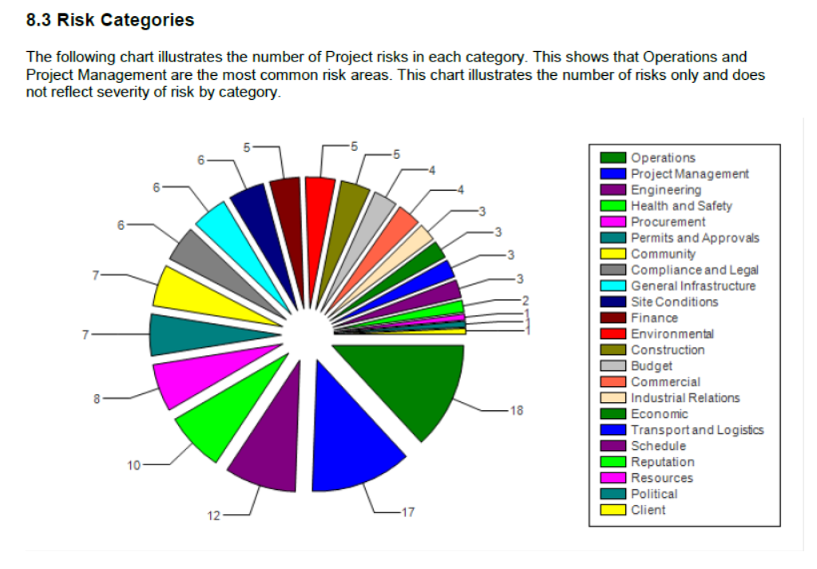
 |  |  |  | Tecnologías de Información | Administración y Finanzas | Exploraciones |  |  | R0204-Procesos de Operación |  |  |  |  | 12 Reputación Trascendente
 |  |  |  | Finanzas | Administración y Finanzas | Finanzas |  |  | R0205-Procesos de Exploraciones
 |  |  |  | Comercial | Administración y Finanzas | Infraestructura general |  |  | R0206-Gestión Comercial
 |  |  |  | Contabilidad | Administración y Finanzas | Seguridad y Salud |  |  | R0207-Tecnologías de Información
 |  |  |  | Control de proyectos | Dirección de Proyectos | Recursos Humanos y Administración |  |  | R0208-Procesos contables
 |  |  |  | Adquisiciones y Contratos | Adquisiciones y Contratos | Relaciones industriales |  |  | R0209-Procesos logísticos
 |  |  |  | Ejecución | Dirección de Proyectos | Información |  |  | R0210-Procesos de administración
 |  |  |  | Comisionamiento | Dirección de Proyectos | Mercados |  |  | R0211-Administración de personal
 |  |  |  | TSF | Dirección de Proyectos | Operaciones |  |  | R0212-Gestión del Talento
 |  |  |  | Ingeniería | Dirección de Proyectos | Gestión organizacional |  |  | R0213-Relaciones Laborales y Servicios Generales
 |  |  |  | Geología | GG de operaciones | Permisos y aprobaciones |  |  | R0214-Seguridad patrimonial
 |  |  |  | Mina | GG de operaciones | Político |  |  | R0215-Procesos legales
 |  |  |  | Planeamiento Mina | GG de operaciones | Adquisiciones y Contratos |  |  | R0300-Cumplimiento
 |  |  |  | Planta de Procesos | GG de operaciones | Gestión de proyectos |  |  | R0301-Estándares y normas internas
 |  |  |  | Planta Sulfuros | GG de operaciones | Regulatorio |  |  | R0302-Normativo
 |  |  |  | Planta Oxidos | GG de operaciones | Reputacional |  |  | R0303-Código ético
 |  |  |  | Infraestructura | GG de operaciones | Recursos |  |  | R0304-Derechos Humanos
 |  |  |  | Mantenimiento | GG de operaciones | Cronograma |  |  | R0400-Externo
 |  |  |  | Auditoría Interna | Auditoría Interna | Accionistas |  |  | R0401-Político
 |  |  |  | Servicios Generales | Recursos Humanos | Condiciones del sitio |  |  | R0402-Mercado caliente
 |  |  |  | Seguridad Patrimonial | Recursos Humanos | Gestión de partes interesadas |  |  | R0403-Cambio regulatorio
 |  |  |  | Logística Operaciones | Adquisiciones y Contratos | Tecnologías de la información |  |  | R0404-Comunidades & asociaciones externas
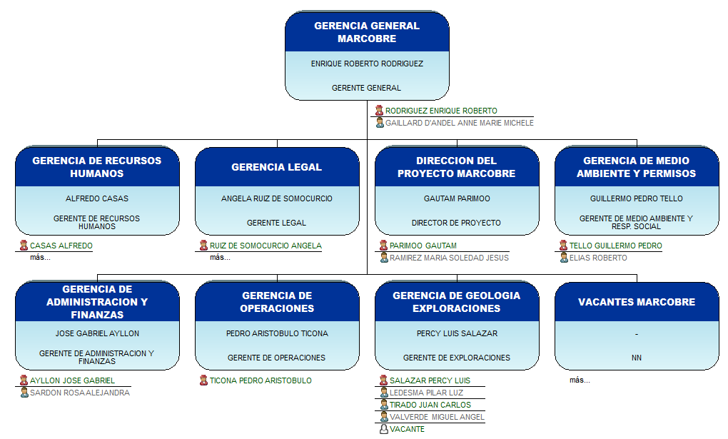
 |  |  |  | Operaciones portuarias | Adquisiciones y Contratos | Transporte |  |  | R0405-Vecinos u otras mineras
 |  |  |  | Compras y contratos | Adquisiciones y Contratos | Logística Operaciones |  |  | R0406-Medio ambiente
 |  |  |  | Proyectos | Gerencia de Proyectos | Riesgo Fatal |  |  | R0407-Cambio climático
 |  |  |  | Proyectos operaciones | GG de operaciones | Mina |  |  | R0408-Disrupción tecnológica
 |  |  |  | Auditoría | Auditoría Interna | Planta |  |  | R0409-Patrimonio cultural
 |  |  |  | Minsur | Minsur | Puerto |  |  | R0410-Infraestructuras externas
 |  |  |  | Asuntos Corporativos | Asuntos Corporativos | Desmontera |  |  | R0411-Emergentes
 |  |  |  | Control de procesos | GG de operaciones | Ripios |  |  | R0500-Negocio
 |  |  |  | Metalurgia | GG de operaciones | Tajo |  |  | R0501-Decisiones de negocio
 |  |  |  | Sistema de gestión | GG de operaciones | TSF |  |  | R0502-Gestión de portafolio de proyectos
 |  |  |  | Control Interno y Riesgos | Administración y Finanzas | Financiamiento |  |  | R0503-Socios
 |  |  |  | Laboratorio Químico | GG de operaciones | Cliente |  |  | R0504-Contratistas / proveedores
 |  |  |  | Minsur | Gerencia general Marcobre |  |  |  | R0505-Clientes
 |  |  |  |  |  |  |  |  | R0600-Financiero
 |  |  |  |  |  |  |  |  | R0601-Planeamiento financiero
 |  |  |  |  |  |  |  |  | R0602-Mercado
 |  |  |  |  |  |  |  |  | R0603-Liquidez
 |  |  |  |  |  |  |  |  | R0604-Crédito

